HIMAWARI
 |  |  |  | QUOTATION

 | CLIENT |  | Kracie
 | Address
 | Contact Person |  | Ms Vy | Email:
 | Project
 | Date

 | Timeline | No. | Description | Unit | Quantity | Total | Note
 | 30/12/2021 | 1 | Lên Kế hoạch cho chiến dịch | Gói | 1 | 32,000,000 | Lập kế hoạch truyền thông trên các kênh và content để reach được KPI
 |  | 2 | Gói TRY FREE + REVIEW | Lần | 6 |  | 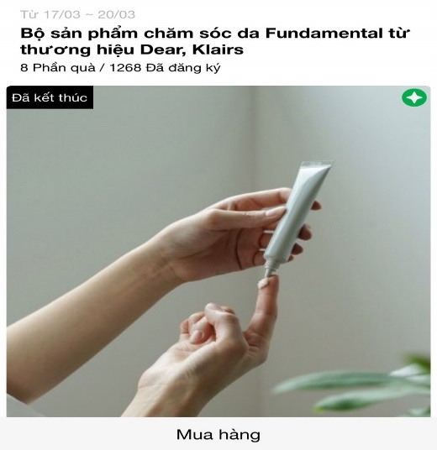 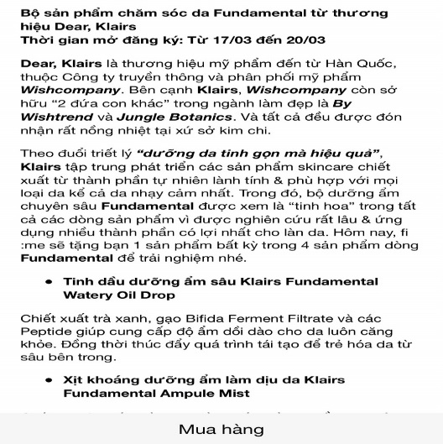
 |  |  | Design template TRY dựa trên materials của nhãn hàng
 |  |  | Sáng tạo nội dung TRY dựa trên mô tả sản phẩm của nhãn hàng
 |  |  | Packaging và gửi sản phẩm TRY cho các Piers
 |  |  | Remind post trên Fanpage ClubPiaf |  |  |  | Remind post https://www.facebook.com/clubpiaf.vn/posts/1110871909431691
 |  | 3 | Branding post trên Fanpage: Bài PR cho thương hiệu trên Fanpage, đẩy nhận diện thương hiệu | Gói | 3 |  | https://www.facebook.com/clubpiaf.vn/posts/1120787315106817

 |  | 4 | Bài tổng hợp review | Gói | 3 |  | https://www.facebook.com/clubpiaf.vn/posts/1233886637130217
 |  | 5 | Gói MINIGAME trên Fanpage | Gói | 1 |  | Minigame trên Fanpage để đẩy piers về trang mua hàng của nhãn hàng https://bitly.clubpiaf.vn/3j8Bwo9

 |  | 6 | Gói digital ads | Gói | 1 |  | Tối ưu các chỉ số marketing trên các đơn vị bài

 |  |  |  | Total costs |  | 32,000,000
 |  |  |  | Service Fee (5%) |  | 1,600,000
 |  |  |  | Sub Total |  | 33,600,000
 |  |  |  | VAT (10%) |  | 3,360,000
 |  |  |  | Total |  | 36,960,000
 | Total value in word: Ba mươi sáu triệu chín trăm sáu mươi nghìn

 | - Báo giá này có giá trị đến ngày 30/12/2021 - Báo giá chưa bao gồm các giá trị về voucher và sản phẩm sponsor cho TRY

 | CREATED BY |  |  | APPROVED BY
 | Signature
 | Full Name |  | Đinh Lệ Thanh
 | Title
 | Telephone |  | 0931459095
 | Email |  | dinhthanh.dmnc@gmail.com

DM&C COMPANY LIMITED
Golden Building, 10th Floor, 194 Dien Bien Phu Street, Ward 25, Binh Thanh District, Ho Chi Minh
Tax: 0314724148
Website: ClubPiaf.vn
Facebook: https://www.facebook.com/clubpiaf.vn
THANK YOU FOR CHOOSING CLUBPIAF!

NAIVE
 |  |  |  | QUOTATION

 | CLIENT |  | Kracie
 | Address
 | Contact Person |  | Ms Vy | Email:
 | Project
 | Date

 | Timeline | No. | Description | Unit | Quantity | Total | Note
 | 30/12/2021 | 1 | Lên Kế hoạch cho chiến dịch | Gói | 1 | 32,000,000 | Lập kế hoạch truyền thông trên các kênh và content để reach được KPI
 |  | 2 | Gói TRY FREE + REVIEW | Lần | 6 |  | 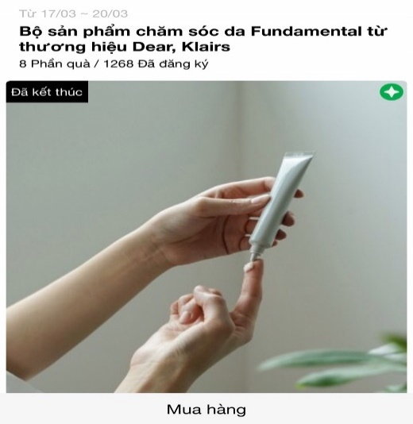 
 |  |  | Design template TRY dựa trên materials của nhãn hàng
 |  |  | Sáng tạo nội dung TRY dựa trên mô tả sản phẩm của nhãn hàng
 |  |  | Packaging và gửi sản phẩm TRY cho các Piers
 |  |  | Remind post trên Fanpage ClubPiaf |  |  |  | Remind post https://www.facebook.com/clubpiaf.vn/posts/1110871909431691
 |  | 3 | Branding post trên Fanpage: Bài PR cho thương hiệu trên Fanpage, đẩy nhận diện thương hiệu | Gói | 3 |  | https://www.facebook.com/clubpiaf.vn/posts/1120787315106817

 |  | 4 | Bài tổng hợp review | Gói | 3 |  | https://www.facebook.com/clubpiaf.vn/posts/1233886637130217
 |  | 5 | Gói MINIGAME trên Fanpage | Gói | 1 |  | Minigame trên Fanpage để đẩy piers về trang mua hàng của nhãn hàng https://bitly.clubpiaf.vn/3j8Bwo9

 |  | 6 | Gói digital ads | Gói | 1

 |  |  |  | Total costs |  | 32,000,000
 |  |  |  | Service Fee (5%) |  | 1,600,000
 |  |  |  | Sub Total |  | 33,600,000
 |  |  |  | VAT (10%) |  | 3,360,000
 |  |  |  | Total |  | 36,960,000
 | Total value in word: Ba mươi sáu triệu chín trăm sáu mươi nghìn

 | - Báo giá này có giá trị đến ngày 30/12/2021 - Báo giá chưa bao gồm các giá trị về voucher và sản phẩm sponsor cho TRY

 | CREATED BY |  |  | APPROVED BY
 | Signature
 | Full Name |  | Đinh Lệ Thanh
 | Title
 | Telephone |  | 0931459095
 | Email |  | dinhthanh.dmnc@gmail.com

DM&C COMPANY LIMITED
Golden Building, 10th Floor, 194 Dien Bien Phu Street, Ward 25, Binh Thanh District, Ho Chi Minh
Tax: 0314724148
Website: ClubPiaf.vn
Facebook: https://www.facebook.com/clubpiaf.vn
THANK YOU FOR CHOOSING CLUBPIAF!

